Sheet1
Coordinate

HOME / DIARY / SEARCH / REGIST

6/7 Recommends

ジャケット
トップス
パンツ、スカート
パンプス



10℃

過去

①
②
③

6/8(水)
２０
１０
５ｍ

View More

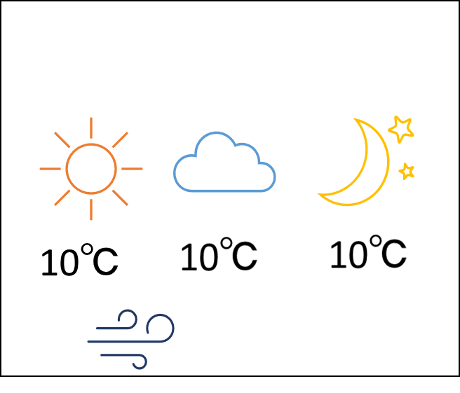

6/8(水)
２０
１０
５ｍ
6/8(水)
２０
１０
５ｍ
6/8(水)
２０
１０
５ｍ
6/8(水)
２０
１０
５ｍ
6/8(水)
２０
１０
５ｍ
6/8(水)
２０
１０
５ｍ
6/8(水)
２０
１０
５ｍ

